Voorblad
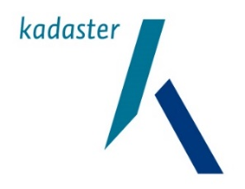

 | Bewoning van recreatie-objecten in Nederland per 1-1-2023

 | Een maatwerkonderzoek van het CBS en het Kadaster in opdracht van het ministerie van BZK

CBS, team Vastgoed en Woningmarkt
April 2024

